关系图
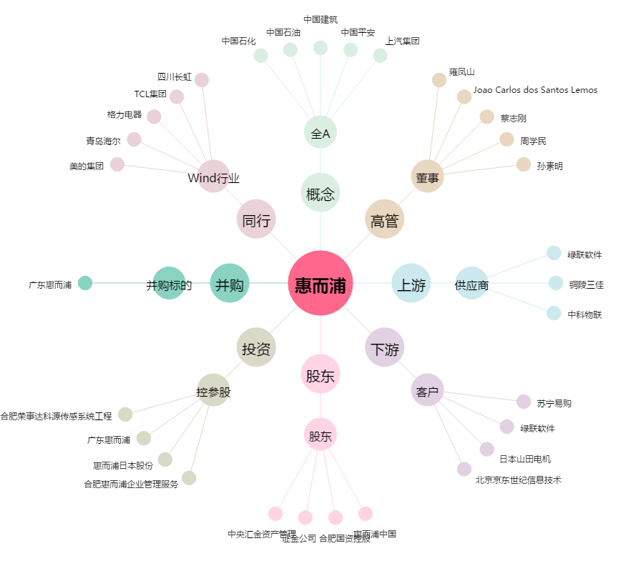
惠而浦[600983.SH] - 关系概览图

